Sheet1
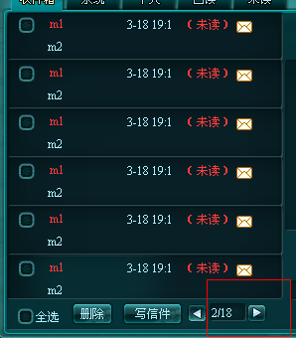
1 | 邮资显示不对，扣去的铜钱是对的
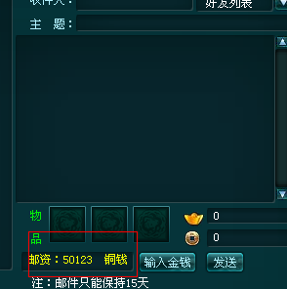

2 | 收到新邮件，信封图标闪烁

3 | 主题字数限制在20个字符，10个汉字以内，超过提示玩家

4 | 发信放附件时，绑定物品做灰色色调处理，不可拖动
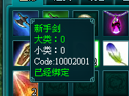

5 | 有迭代数的物品，拖动时出现数量框，有默认数量，玩家可自行输入数量
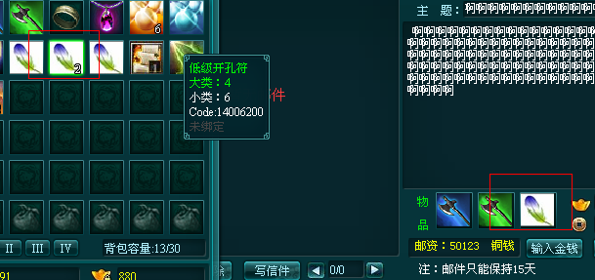

6 | 邮资随附件的加减而增加减少

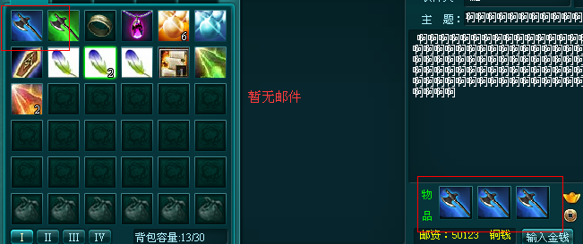
7 | 背包只有一把蓝剑，可拉到附件栏都能替换其中的附件，拖一次替换一次，附件栏三件物品都能替换成同一把剑 |  |  | 预期结果
 |  |  |  | 物品已在附件栏，背包相应物品消失或做灰色处理

8 | 绑定物品不能移到附件栏中
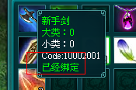

9 | 点击附件栏中物品，点击无效 | 预期结果
 |  | 去掉该物品，不发送

10 | 玩家输入的金钱大于自己所拥有的，点击输入金钱框的确定时提示玩家

11 | 发信件，输入金钱发送，扣去的元宝和货币，邮资都不对应，元宝和铜钱颠倒了
发信前

发信后

12 | 邮资不足，点击发送，提示玩家

13 | 背包铜钱充足，信件发送不出 |  | 预期结果
 |  |  | 先口绑定铜钱，不足再扣未绑定

14 | 收信息中，未读邮件靠前，已读邮件靠后
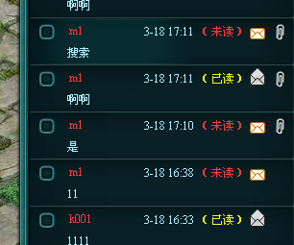

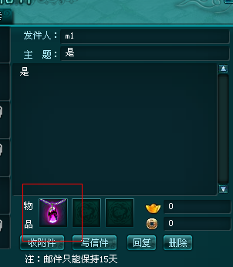
15 | 收信，点击附件栏中物品没反应 |  | 预期结果
 |  |  | 点击附件栏中物品，物品消失，进入玩家背包

16 | 点击回复，标题应默认原邮件标题
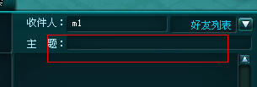

17 | 背包已满，收附件时，提示玩家先清理背包

18 | 信箱的容量是100

